GAKUENフレームワーク
 | GAKUENフレームワークについて

1 | 1 | フレームワークとは？

 |  | 開発・運用・意思決定を行う際に、その基礎となる規則・構造・アイデア・思想などの集合のこと。日本語では「枠組み」などと訳されることが多い。（出典：Wikipedia）

 |  | 要は開発するためのルールや規則、思想などのことです。
 |  | GAKUENでは、データベースにはDAOでのみやりとりしましょうとか、MVC2モデルで設計しましょうとか、
 |  | JAVAのコーディング規約で学習した変数名の命名方法や大小比較演算子の記述方法などもフレームワークの1つと言えます。

1 | 2 | なぜ、フレームワークが必要なのか、理解していないといけないのか。
 |  | 例えば、3名の製造者が以下の3機能をそれぞれ開発するとします。

 |  | 科目配当 |  |  | 科目配当一括登録 | 科目配当一覧
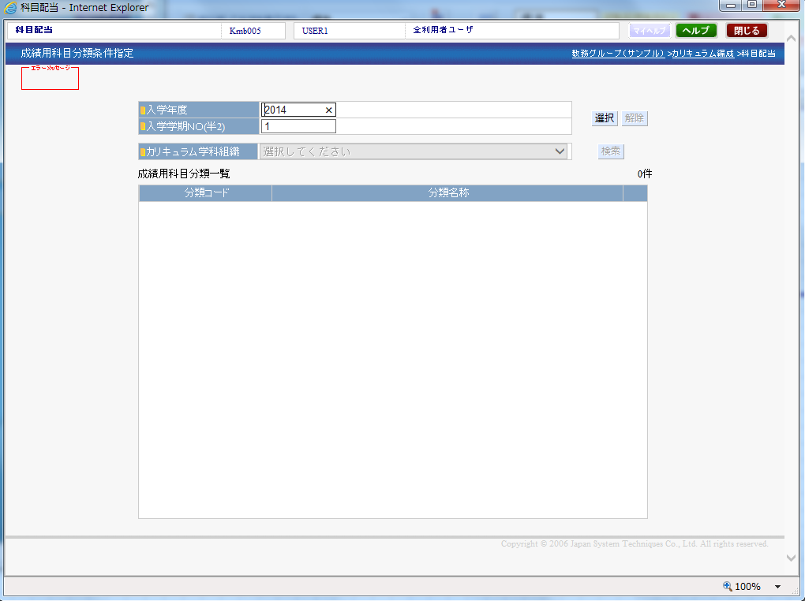
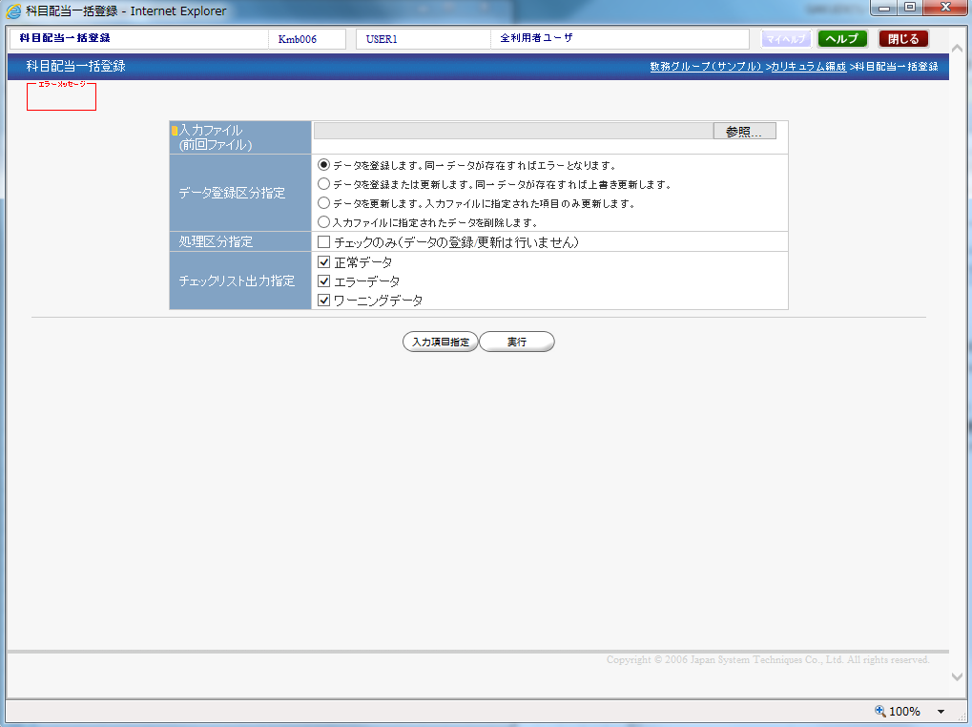
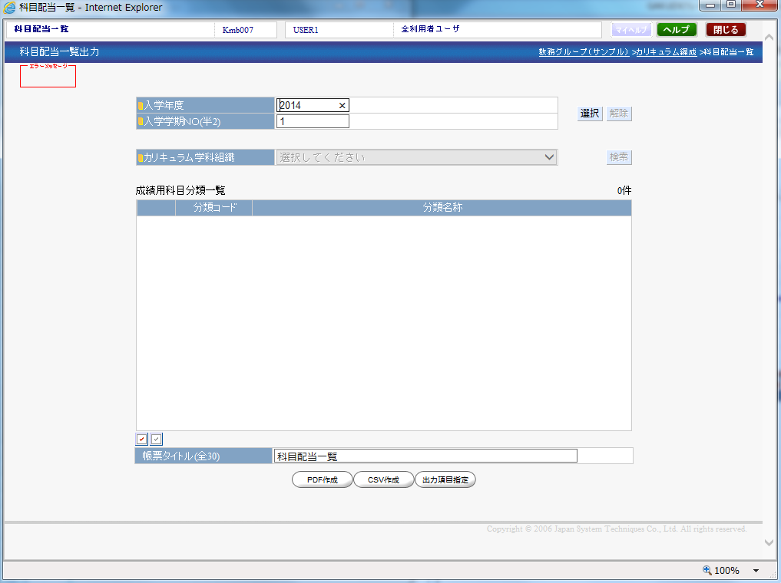

 |  | 各製造者がそれぞれの機能を自由にコーディングを行いますが、
 |  | システム（製品）全体では、各機能を参照や利用するための権限を設定できたり、利用可能なプロダクトをライセンスで管理するような仕様があります。
 |  | 上記のような仕様があることを踏まえて、各製造者がコーディングを行う必要があります。
 |  | ⇒フレームワークが存在しないと、様々な問題が発生します。

 |  | どのような問題が発生するでしょうか？
 |  |  | ・機能ごとでシステム（製品）全体に関わる処理を1から作成しないといけないため、コーディングに時間を要する。
 |  |  | ・機能ごとでシステム（製品）全体に関わる処理の仕様が変更になった場合、全ての機能で修正が必要となり、コーディングに時間を要する。
 |  |  | ・各製造者が個人の判断でコーディングを行うため、対応漏れが発生する。
 |  |  | ・個人のスキルに依存するため、バグが発生する可能性が高まる。

 |  | システム（製品）として必要な処理に関しては、フレームワークとして事前に用意しておき、それを各機能で利用することで問題は解決します。
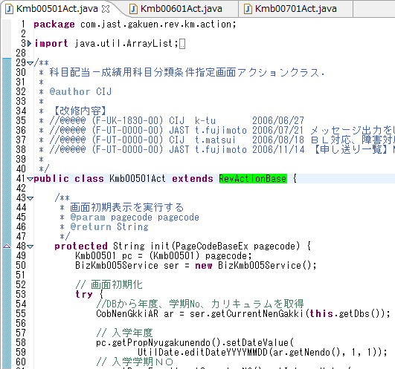
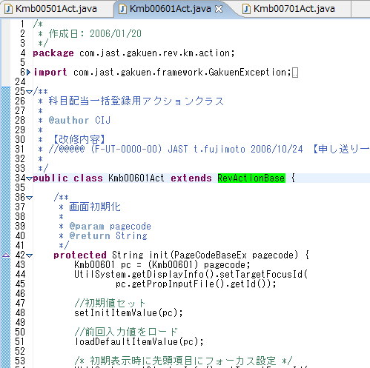
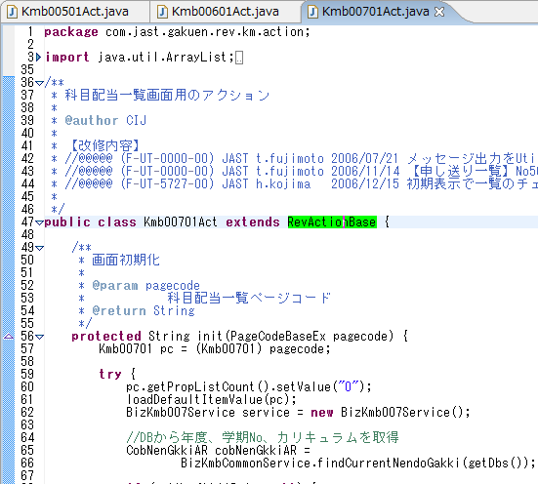

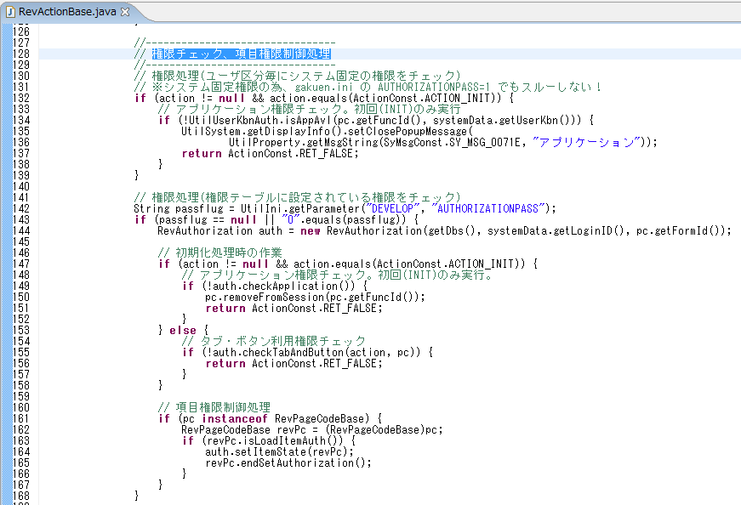

例えば、RevActionBase.javaを各アクションクラスで継承することで、権限チェックを行うようにしている。

1 | 3 | まとめ
 |  | フレームワークを取り入れることで以下の2つのメリットがあります。

 |  | ① | 生産性の向上
 |  |  | フレームワークとして、システム（製品）として必要な処理を事前に用意しておき、それを利用することで製造工数を削減できる。
 |  |  | フレームワークに仕様変更があった場合でも、修正箇所は1箇所で済む。
 |  |  | ⇒大学様にコストを抑えた製品の提供が行えたり、バグが発生しても迅速な対応が行えたりする。

 |  | ② | 品質の向上
 |  |  | システム（製品）として必要な処理について個人の判断でコーディングを行わないため、対応漏れが発生しない。
 |  |  | 個人のスキルに依存しないため、バグの発生頻度を抑えることができる。
 |  |  | ⇒大学様に高品質な製品を提供できる。

 |  | フレームワークを理解することは、開発を行う上での第一歩になります。
 |  | スポーツをする上で、ルールを知らないと参加できませんし、知らずに参加してしまうとゲームが成り立ちません。
 |  | それと同じです。フレームワークを理解しない、守らないと開発を行う資格がありません。

2 | 1 | アプリケーションの構成について
 |  | アプリケーションの構成として、GAKUEN製品ではこのMVC2モデルを使用しています。
 |  | MVC2モデルとは、JavaでWebアプリケーション開発を行う上で(対話的なアプリケーション開発を行う上で)推奨されている開発モデルであり、
 |  | Webアプリケーションの構成要素をModel（モデル）-View（ビュー）-Controller（コントローラ）の3つに分け開発する開発モデルであります。
 |  |  | ・Model（モデル）：業務処理を行うビジネスロジックやデータの取得を行うデータアクセスなどを行う役割があります。
 |  |  | ・View（ビュー）：表示、入出力といった部分を担当します。
 |  |  | ・Controller（コントローラ）：ViewとModelを制御する役割があります。

JSF
アクションクラス[XXXXAct.java]（本来であれば・・・）
 |  | MVC2モデルイメージ図（具体例）

Controller

2
DBSession
DAO基底クラス
DAOクラス[XXXXDAO.java]
ActiveRecordクラス[XXXXAR.java]
4
3

View
Model
RDBMS
1
Oracle
DB2
6
5
ビジネス
ロジック層
データ
アクセス層
JSP[XXXX.jsp]
共通基底クラス
ユーティリティクラス
アクションクラス[XXXXAct.java]

 |  | ① | ユーザがブラウザを通してフォームなどに入力する。
 |  |  | 例）画面上に教員コード"0001"を入力し、検索ボタンを押下する。

 |  | ② | 入力されたフォームデータなどをHTTPリクエストとしてブラウザがコントローラに送る。
 |  |  | 例）フォームデータとして"0001"を送信する。検索を要求する。

 |  | ③ | コントローラがモデルに状態を変更するよう依頼する。
 |  |  | 例）データとして"0001"を送信する。検索ボタンが押下されたことを通知する。

 |  | ④コントローラが制御をビューに転送する。
 |  |  | 例）検索ボタンが押下されたことを通知する。

 |  | ⑤ | ビューがモデルの情報を取得し、最新状態にしたページを生成する。
 |  |  | 例）検索結果の"北山 守"の情報を画面上に表示する。

 |  | ⑥ | ページがブラウザに返され、表示される。
 |  |  | 例）ユーザに結果を表示する。

2 | 2 | なぜ、アプリケーションの構成を認識していないといけないのか？
 |  | MVCという各階層ごとで役割を分けています。
 |  | 各階層ごとで役割を分けることで、他の階層を意識する必要がありません。
 |  | そのため、以下の2つのメリットがあります。

 |  | ① | 並行開発
 |  |  | 機能毎の分離が明確になることにより独立性が確保出来る。
 |  |  |  | ・開発の分業が可能になる。
 |  |  |  | ・デザイナーなどの専門家を配置し、品質を向上させることが可能になる。

 |  | ② | 再利用性
 |  |  | コンポーネント間の依存性が最小限に抑えられる為、他の部分の影響を受けにくい。
 |  |  |  | ・ある層の変更が原因で、他の層の変更が必要になるような事態を避けることができ、保守性が確保される。

DAO_AR
 | DAO/ARについて

1 | 1 | DAOとは？
 |  | Data Access Objectの略で、デザインパターンの一種であり、
 |  | データベースへのアクセスロジックを集約したクラスになります。

 |  | 要はデータベースへの登録や更新、削除などのやり取りは、DAOに任せてあるデザインパターンです。
 |  | GAKUENでは、このDAOを利用しており、DAOからでしかデータベースのアクセスが許されていません。
 |  | （EXでは一部、許されてしまっていますが、、、）
 |  | また、DAOはモデルのデータアクセス層に属しています。

Model
RDBMS

ビジネスロジック層
データアクセス層
SQL発行

1
2
 |  |  |  |  | 人事テーブル（主キー：人事コード）
 |  |  |  |  | 人事コード |  | 人事名称
 |  |  |  |  |  | 0001 |  | 北山 守
DAO
 |  |  |  |  |  | 0002 |  | 八木 孝正
4
3
 |  |  |  |  |  | 0003 |  | 小田 京子
実行結果

 |  | ① | ビジネスロジック層からDAOへSQLを実行するよう依頼する。
 |  |  | 例）教員コード"0001"をもとに、教員名称を取得するよう依頼する。

 |  | ② | DAOがSQLを発行する。
 |  |  | 例）教員コード"0001"に紐づくデータを取得するSELECT文を発行する。

 |  | ③ | DAOがSQLの実行結果を受け取る。
 |  |  | 例）SQLの実行結果である人事名称"北山 守"を取得する。

 |  | ④ | DAOからビジネスロジック層へ実行結果を渡す。
 |  |  | 例）DAOから人事名称"北山 守"を受け取る。

1 | 2 | DAOパターンを利用するメリットは？
 |  | ① | SQLになじみのない製造者がSQLを意識しないで、データベースにアクセスできる。
 |  |  | ビジネス層のコーディングを行う上では、SQLを作成する必要はない。

 |  |  | ※SQLについて何も知らなくていいのかというとそういうわけではありません。
 |  |  |  | 間接的にSQLを使用するということは、意図したSQLを理解した上で使用しなければなりません。

 |  | ② | データベースの物理構成（テーブル構成）に対して、ビジネス層が依存しなくてよい。
 |  |  | １．テーブルのカラムの追加や変更を行った場合もビジネスロジック層には影響がない。
 |  |  |  | 例）人事テーブルに性別のカラムを追加しても、人事データを画面に表示させる処理には影響しない。

Model
RDBMS

ビジネスロジック層
データアクセス層

DAO

実行結果を表示する。
性別を取得するように修正する。
人事テーブルに性別のカラムを追加する。

 |  |  | 2．新規開発の際、DBMSが決まっていなくても、ビジネスロジック層の開発に着手できる。
 |  |  |  | 例）開発段階に入っているが、未だRDBMSをDB2にするか、Oracleにするかを検討中である。

Model
RDBMS

ビジネスロジック層
データアクセス層

DAO

RDBMSを何にするかは
検討中。
ビジネスロジックの製造やテストを先行して着手できる。
RDBMSが決まり次第、修正を行えばよい。

 |  | ③ | データベース層に対するデータの整合性を管理できる。（一意マッピング）
 |  |  | DBMSの管理をDAOに集約できているため、データの整合性を管理する。
 |  |  | 例）DAO適用方法検討資料.xlsを参照。

1 | 3 | DAOを使用する上での問題点
 |  | Javaにおけるオブジェクト指向は、プログラムをオブジェクトとして設計し、現実世界のモデルに即したものとしてデータモデルを定義します。
 |  | 一方のデータベースでは、正規化という方法を用いて、データの検索／登録／更新処理に最適なモデルを定義します。
 |  | データベース設計では、現実世界のモデルがどうなっているかは関係なく、あくまでも正規化といった、数学的世界の事情に基づいてモデルが考えられています。
 |  | このような両者の設計思想の違いからミスマッチが生じていることをインピーダンス・ミスマッチといいます。

 |  | インピーダンス・ミスマッチを解消するために、ORマッピングを行う必要があります。
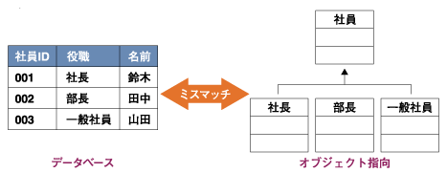

1 | 4 | ORマッピング
 |  | 「オブジェクト」と「リレーショナルデータベースの情報」を対応付けするための技術であり、データベースを利用するためのオブジェクトとデータベースとの間の橋渡しをします。
 |  | GAKUENではActive Recordというデザインパターンを採用しています。

2 | 1 | Active Recordについて
 |  | Active Recordパターンでは、テーブルとクラス、行とインスタンス、カラムと属性は1対1で関連付けられます。
 |  |  | ・クラスは1つのテーブルを表します。
 |  |  | ・インスタンスはテーブルの1行を表します。
 |  |  | ・クラスの属性はカラムを表します。
 |  |  | ・クラス、インスタンスメソッドで関連するデータ処理を行います。

 |  | 参照処理の例
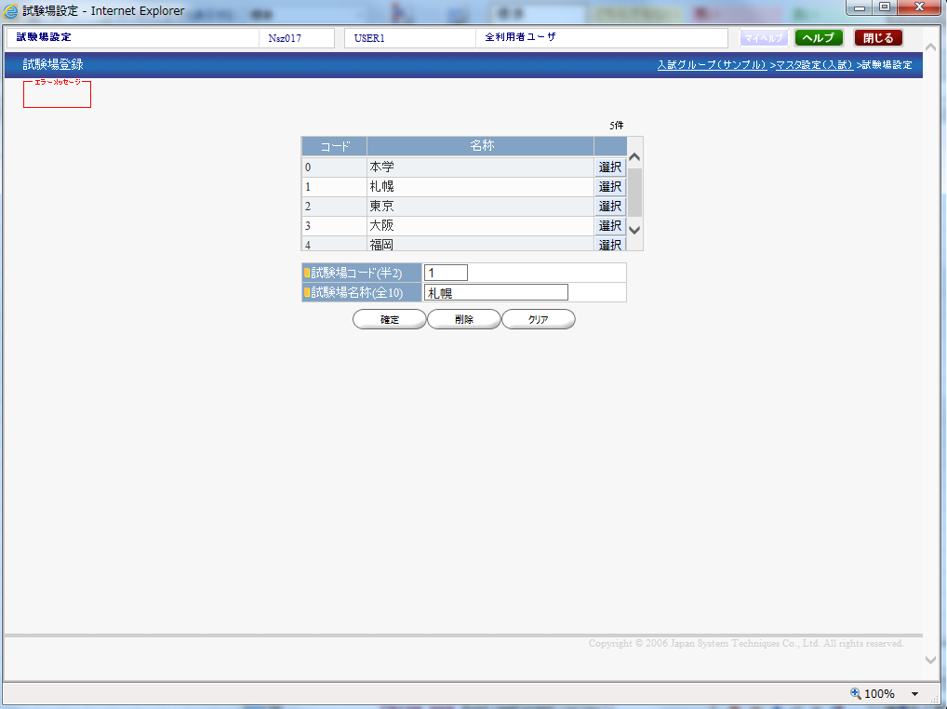
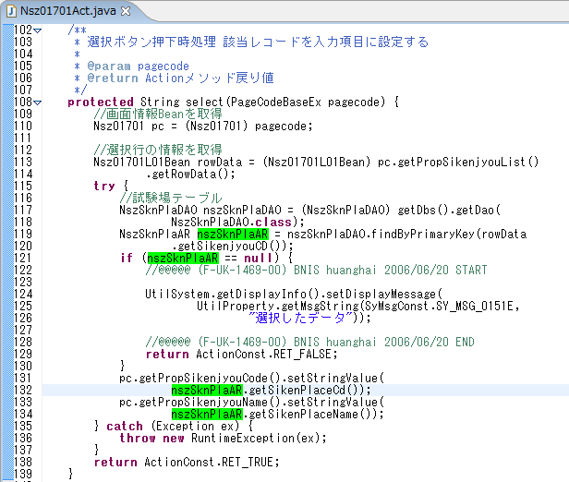

参照処理
選択ボタンを押下し、データを参照する。

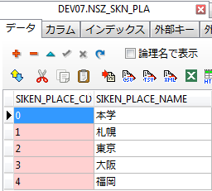

 |  | 登録・更新処理の例
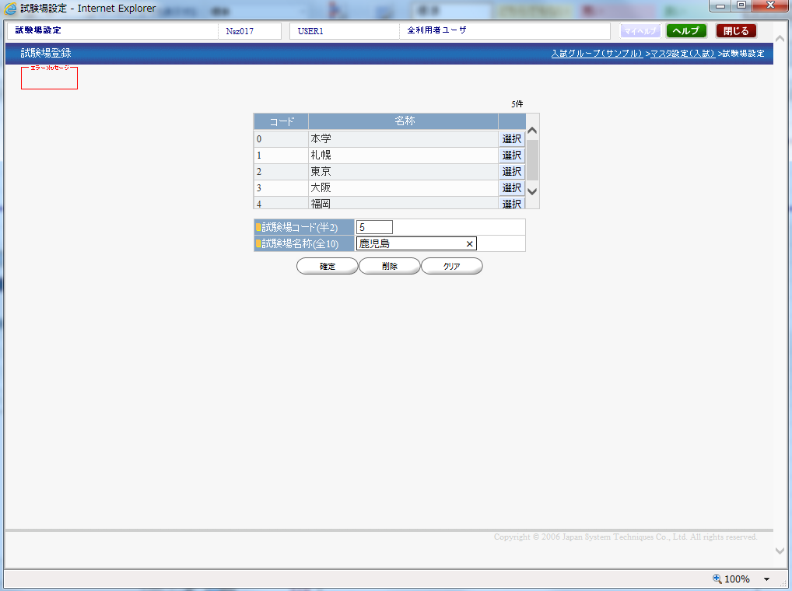
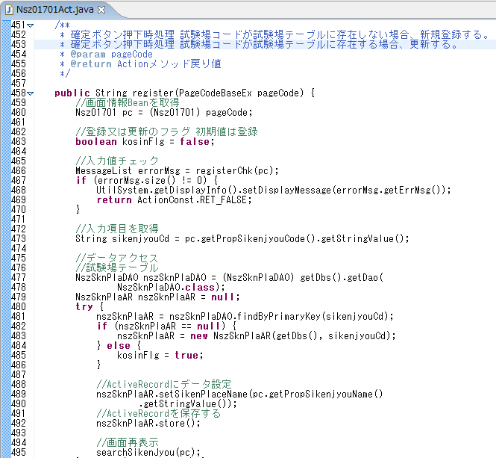

登録・更新を行うデータの試験場コード（主キー）を取得する。

登録処理
確定ボタンを押下し、新規データを登録する。
試験場コード（主キー）に紐づく試験場データを取得する。
■データがないとき
インスタンスを生成する。
■データがあるとき
取得したデータを使用する。

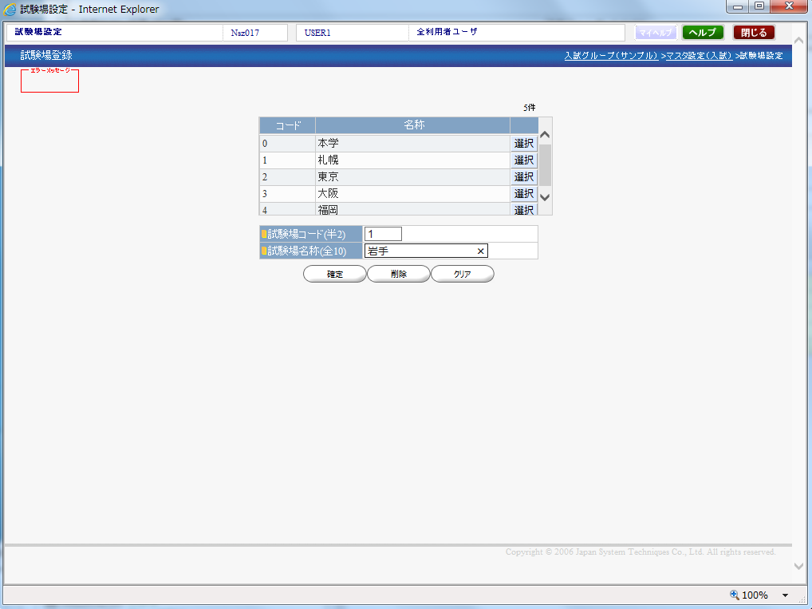

試験場名称をセットして、
登録・更新処理を行う。

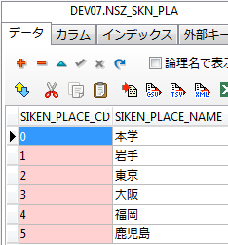

更新処理。
確定ボタンを押下し、データを更新する。

 |  | このようにオブジェクト指向であっても、データベースのデータを動的に扱うことができます。

GAKUEN框架（framework）
 | GAKUEN框架（framework）

●框架导入的背景及目的
GAKUEN框架之前的三层式架构(表现层（UI）- 业务逻辑层（BLL）- 数据访问层（DAL）)有如下缺点：
①标准化的不彻底使得相同的代码在各个机能中随处可见
②缺乏开发的标准使得品质不过关
③导致级联的修改。比如如果在表示层中需要增加一个功能，为保证其设计符合分层式结构，可能需要在相应的业务逻辑层
和数据访问层中都增加相应的代码，这样就增加了代码量也就增加了后期产品维护的费用。
为了解决这些问题导入了框架。

●框架导入带来的好处
①产品开发阶段效率的提高
通过框架提供的通用化模式管理，降低了开发时间。比如，框架中要变更规格的话，只要修改一处即可。
这样发现了bug也可以迅速处理。
②降低后期产品维护的费用，提高了产品的品质
框架的导入，规范了开发步骤。能够避免因为开发者技术不一致带来的产品品质的不一致。
数据访问部分的开发，采用了「DAO（Data Access Objects）」的设计模式，避免了依存RDBMS,使得业务逻辑层和SQL文分离，
提高了产品后期维护性，保证了产品质量。

例如、RevActionBase.java 通过继承各个Actionclass就能进行权限check了。

●GAKUEN的框架（framework）的定义
依照java的标准式样以Web应用程序框架「JSF(Java Sever Faces)」为基础，满足了REVOLUTION2006产品の机能要件，
独自扩展了GAKUEN的框架（framework）。

●GAKUEN的框架（framework）的构成及职能
下图是以GAKUEN的框架为基准的应用程序构成图。采用了MVC模式2

JSF
アクションclass[XXXXAct.java]（本来であれば・・・）
 |  | MVC2モデルイメージ図（具体例）

Controller

2
DBSession
DAO基底class
DAOclass[XXXXDAO.java]
ActiveRecordclass[XXXXAR.java]
4
3

View
Model
RDBMS
1
Oracle
DB2
6
5
ビジネス
ロジック層
データ
アクセス層
JSP[XXXX.jsp]
共通基底class
ユーティリティclass
アクションクラス[XXXXAct.java]

MVC(Model View Controller)模式2,是模型(model)－视图(view)－控制器(controller)的缩写。
MVC模式中，JSF主要担当视图(view)层和控制器(controller)层。模型(model)层，通过DAO进行数据访问。
●模型(model)层：是应用程序中用于处理应用程序数据逻辑的部分。通常模型对象负责在数据库中存取数据。
action class通过继承共同基层class,REVO/UP基层class的上层class,以便于专注业务逻辑部分的开发。
业务逻辑的共通部分记述在ActiveRecord上面，能够防止同一逻辑在各个地方出现。action class主要记述
各个画面固有的业务逻辑部分。数据访问通过DAO来实现。
●视图(view)层：是应用程序中处理画面以及数据显示的部分。通过JSP来实现。构成各个画面的部件，通过利用
UI素材，event driven 来实现
●控制器(controller)层：负责从视图读取数据，控制用户输入，并向模型发送数据。
Servlet的组装被JSP全部隐藏了。开发者不需要意识到这部分的内容也能进行开发。

●GAKUEN的框架（framework）的特征
●JSF
是一种用于构建Java Web 应用程序的标准框架。位于视图(view)层。
它提供了一种以组件为中心的用户界面（UI）构建方法，从而简化了程序的开发。
JSF框架中各个技术要素被隐藏了，这样开发者不需要意识到这部分的详细内容也能进行开发。
●DAO（Data Access Object）
是一个数据访问接口，数据访问：顾名思义就是与数据库打交道。夹在业务逻辑与数据库资源中间。
在GAKUEN中，只有通过DAO才能访问数据库。

DAO_AR
 | DAO/ARについて

1 |  | 什么是DAO？
 |  | 是一个数据访问接口，数据访问：顾名思义就是与数据库打交道。夹在业务逻辑与数据库资源中间。
 |  | 在GAKUEN中，只有通过DAO才能访问数据库。

Model
RDBMS

ビジネスロジック層
データアクセス層
SQL発行

1
2
 |  |  | 人事TABLE（主KEY：人事CODE）
 |  |  | 人事CODE |  | 人事名称
 |  |  |  | 0001 |  | 北山 守
DAO
 |  |  |  | 0002 |  | 八木 孝正
4
3
 |  |  |  | 0003 |  | 小田 京子
実行結果

 |  | ●DAO模式的好处
 |  | 数据访问和业务逻辑分离，便于数据维护。业务逻辑不需要了解访问细节甚至不知道SQL文，也能访问数据库。

2 |  | 关于Active Record
●Active Record （活动记录，以下简称AR）提供了一个面向对象的接口， 用以访问数据库中的数据。
一个AR类关联一张数据表，每个AR对象对应表中的一行，对象的属性（即 AR 的特性Attribute）映射到数据行的对应列。
●ActiveRecord同时负责把自己持久化.
在ActiveRecord中封装了对数据库的访问,也封装了部分业务逻辑
ActiveRecord的对象中保持了记录的值, 是有状态的
●ActiveRecord虽然有业务逻辑, 但基本上都是基于单表的
●ActiveRecord保存了数据, 使它有时候看上去像数据传输对象(DTO). 但是ActiveRecord有数据库访问能力, 不要把它当DTO用

 |  | 参照処理の例

参照処理
按下選択按钮、就能看到数据详情了

 |  | 登録・更新処理

登録処理
按下確定按钮、就能登陆新的数据。

更新処理。
按下確定按钮、更新数据。

